CentOSインストール
■CentOS インストール（Virtual Box）

 | １．メニューの新規をクリック
 | ２．オペレーティングシステムの選択

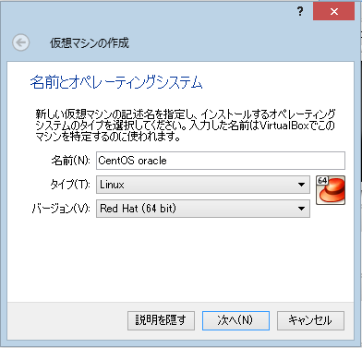

 |  |  | 名前 | 適当
 |  |  | タイプ | Lunax
 |  |  | 64bit | Red Hat()

 | ３．メモリサイズを設定

 |  | Oracle11gの最低要件が2Gだが今回は、4Gにする。

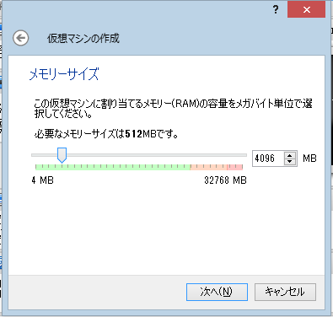

 | ４．ハードドライブ設定

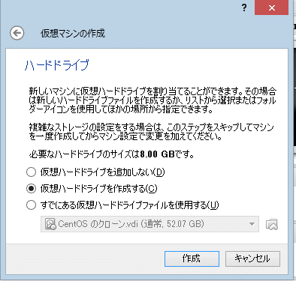

 |  |  | 「仮想ハードドライブを作成する。」を選択

 | ５．ハードドライブのファイルタイプ

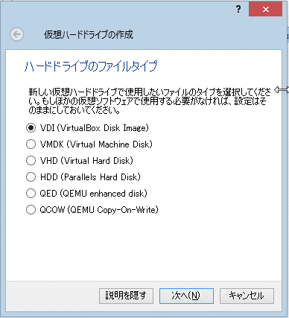

 |  |  | 「VDI」を選択する。

 | ６．物理ハードドライブにあるストレージ

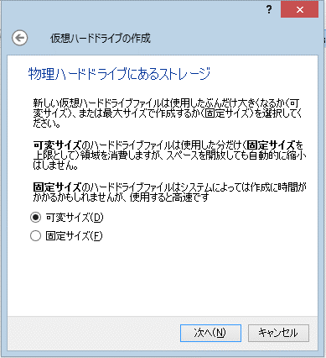

 |  |  | 「可変サイズ」を選択

 | ７．ファイルの場所lとサイズ

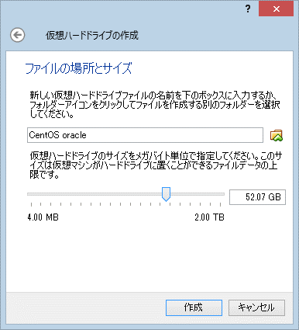

 |  |  | 場所は適当

 |  |  | ストレージサイズは、だいたい50Gに設定

 | ８．作成したプロジェクト？を選択状態のまま「設定」をクリックする。

 |  | ストレージから、ドライブ設定を行いCentOSのインストールディスクをセットする。

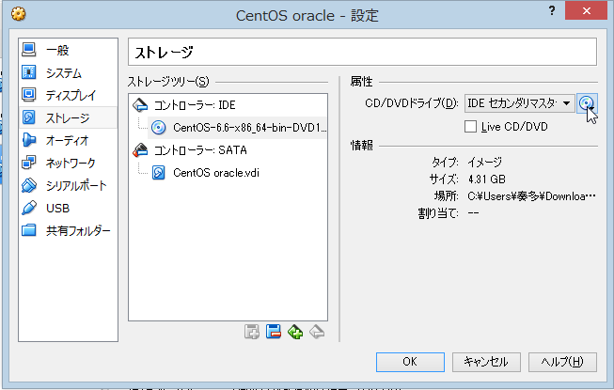
このICONをクリックすると
イメージを選択出来る。

 | 9．起動

 |  | メニューの起動ボタンを押すとインストールが始まる。

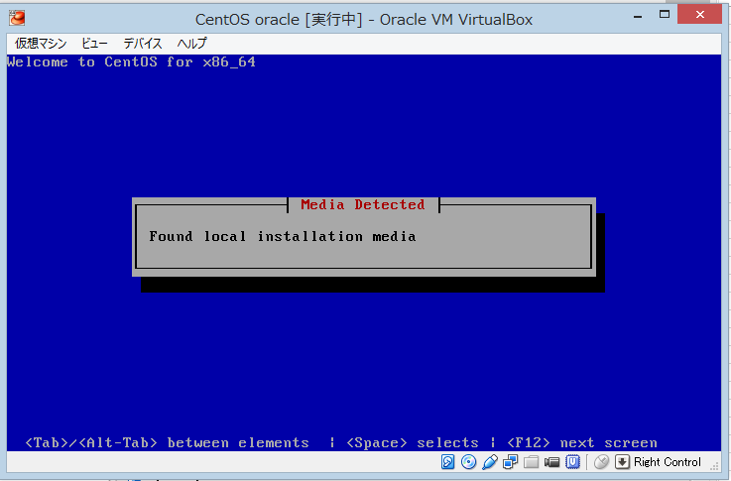

 | １0．言語選択

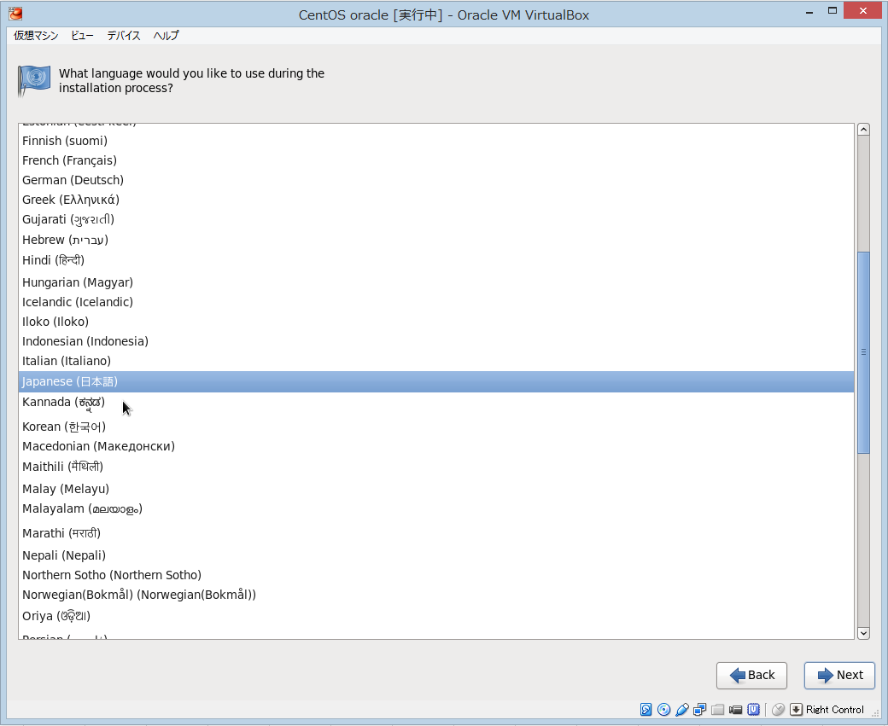

 |  |  |  |  | 日本語を選択

 | １1．キーボードの言語設定

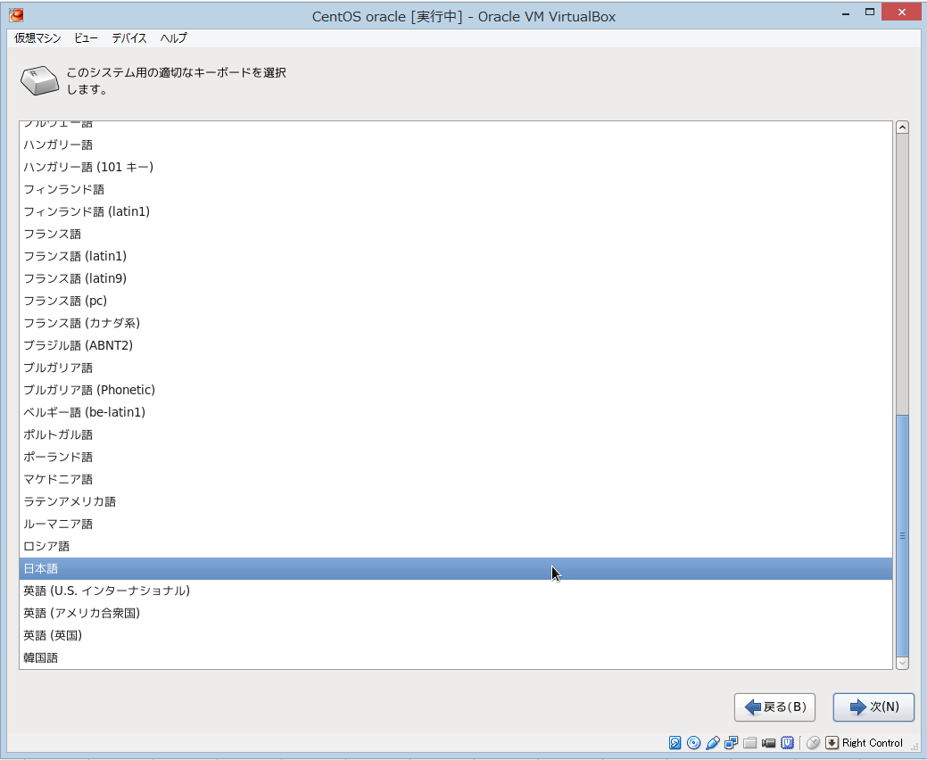

 |  |  |  |  | 日本語を選択

 | １2．デバイス選択

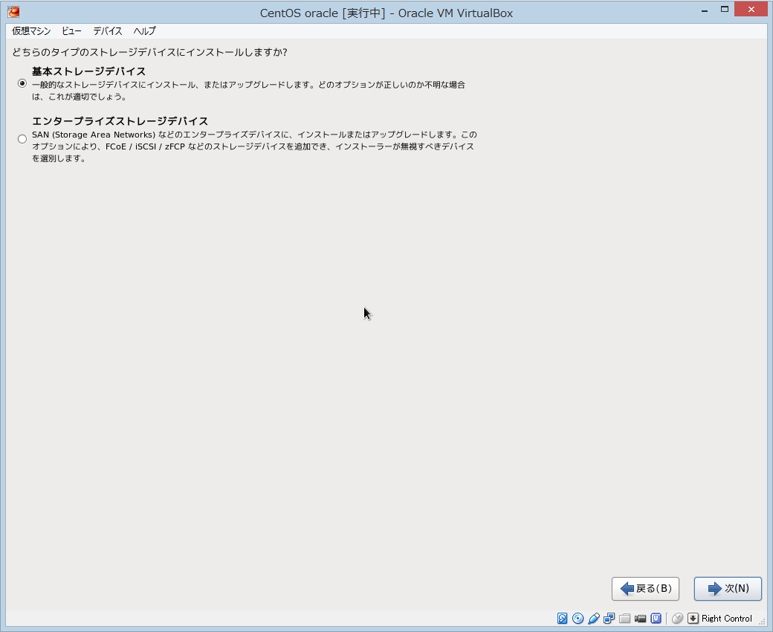

 |  |  |  |  | 「基本ストレージデバイス」を選択

 | １3．初期化しますよ注意勧告は、「はい」の方を選択
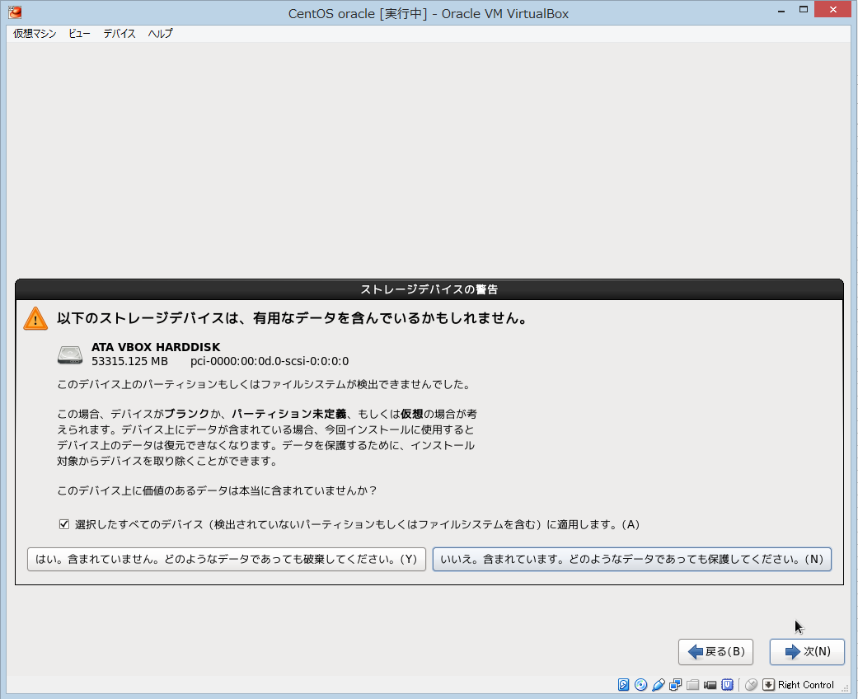

 | １4．パソコン名設定

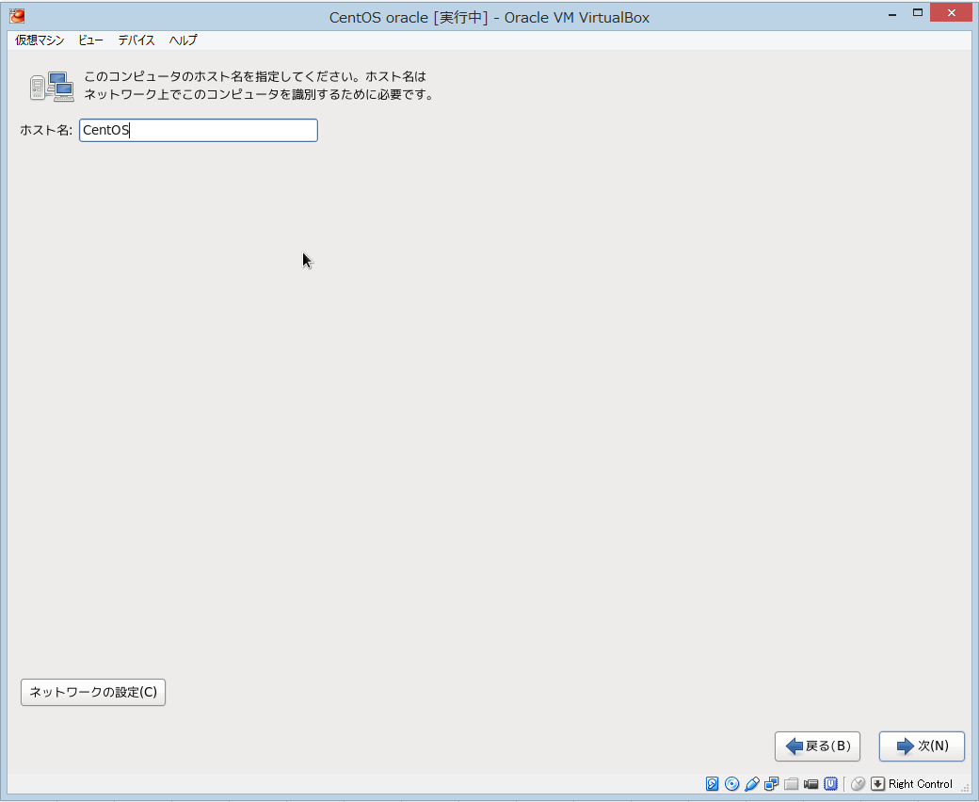

 |  |  |  |  | 適当につける。
 |  |  |  |  | ネットワーク設定は後でやる。

 | 15.タイムゾーン設定

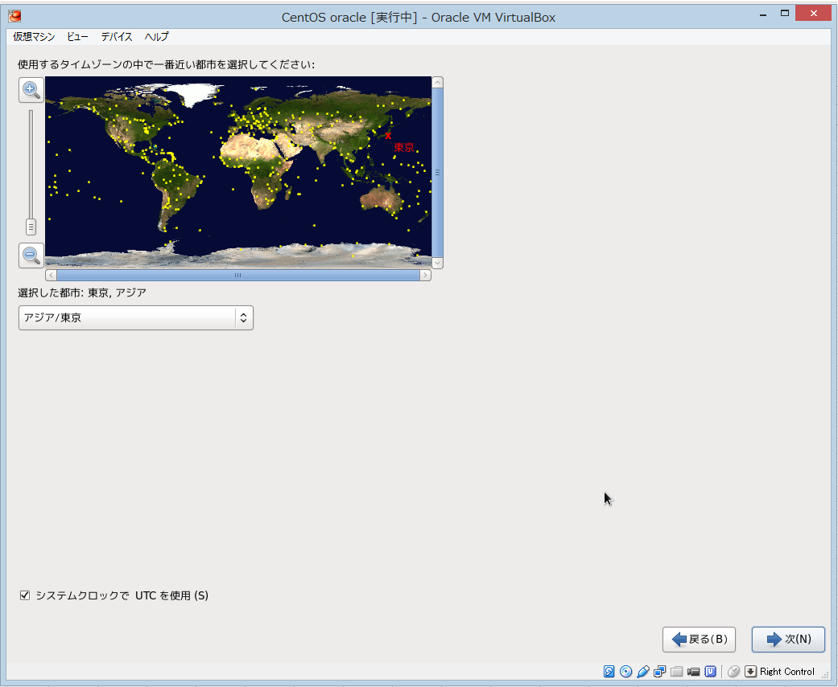

 |  |  |  |  | アジア/東京

 | １６．rootユーザのパスワード設定（WindowsのAdministrator 言うなれば管理者、スーパーユーザ）
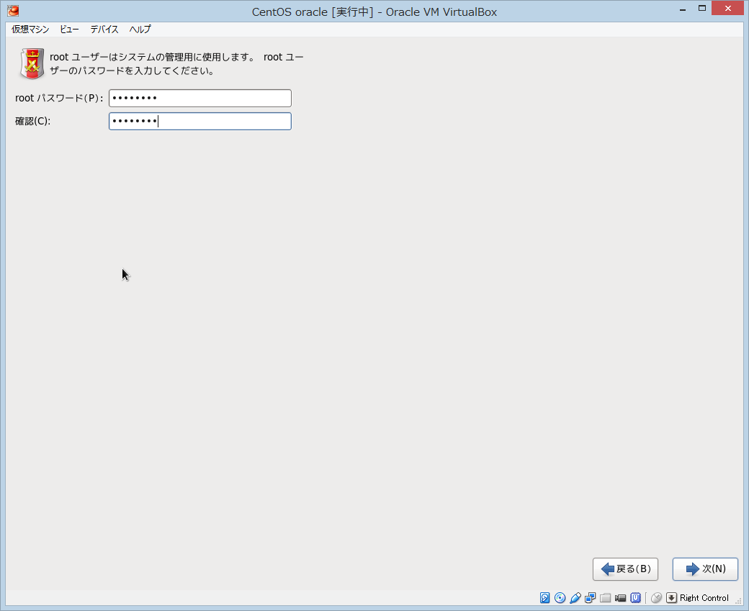

 | １７．インストールタイプの設定
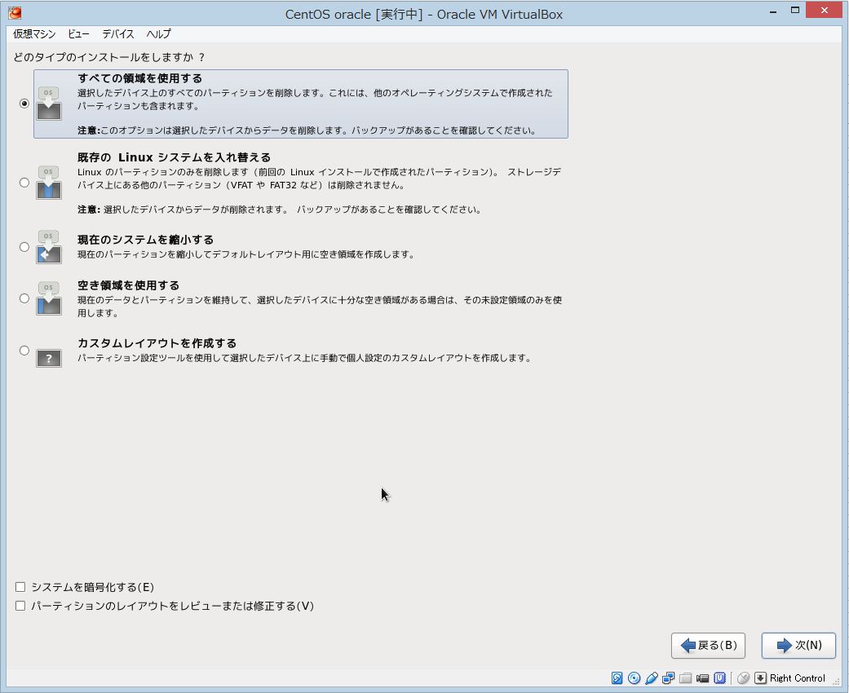

 |  |  |  |  | 全ての領域を使用する。

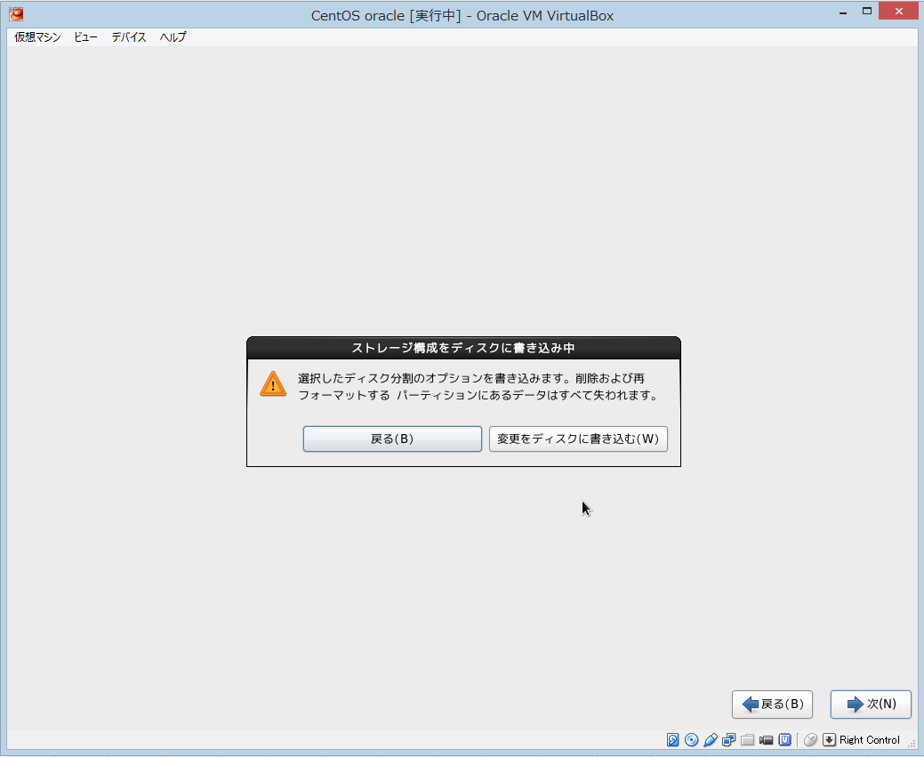

 |  |  |  |  | 書き込む。

 | １８．ソフトウェア設定

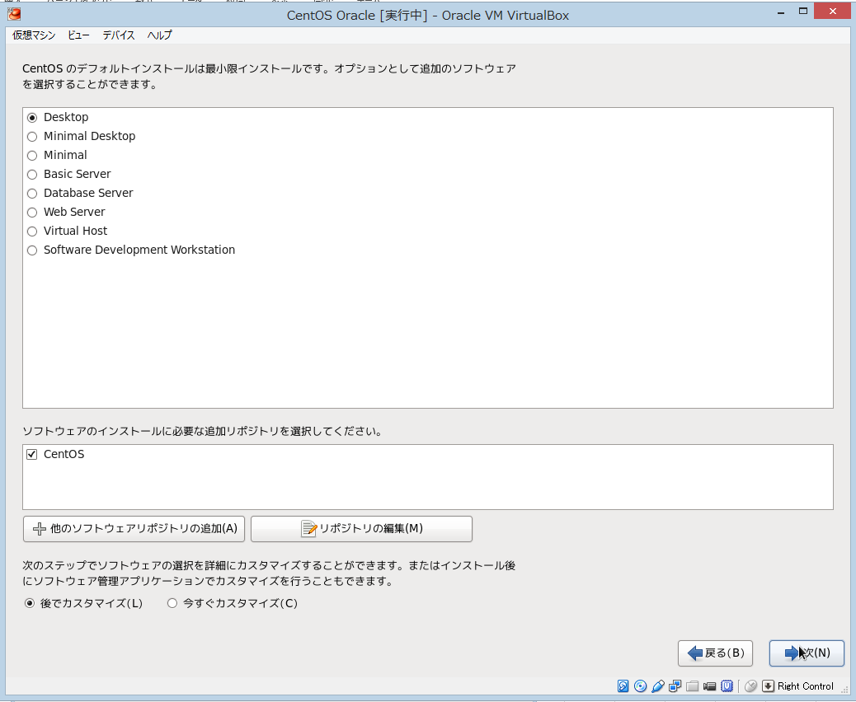

 |  |  |  |  | 今回は最低限のインストールの為、後で必要なパッケージを導入していく。
 |  |  |  |  | Desktopを選択し、次へ

 | インストールが完了するまで、少し時間があるのでお茶を一杯どうぞ。

 | 初めのユーザを登録する。

 | これで、CentOSのインストールは完了です。

 | 後は、別紙ネットワーク設定で、ネットワークの設定をしてください。

パッケージの導入
■パッケージの導入

 | １．GUIの導入 | ここでは GNOMEデスクトップ環境をインストールします。

[ユーザ名@パソコン名]$ su -
[root@パソコン名]# yum -y groupinstall "X Window System"
[root@パソコン名]# yum -y groupinstall "Desktop"
[root@パソコン名]# yum -y groupinstall "General Purpose Desktop"

 | ２．インストールが完了したら、以下のコマンドを入力しデスクトップ環境を起動します。

[root@パソコン名]# startx

 | ３．Oracle11gインストールに必要なパッケージ類をインストール

[root@パソコン名]# yum -y install binutils compat-libstdc++-33 compat-libstdc++-33.i686 ksh elfutils-libelf elfutils-libelf-devel glibc glibc-common glibc-devel gcc gcc-c++ libaio libaio.i686 libaio-devel libaio-devel.i686 libgcc libstdc++ libstdc++.i686 libstdc++-devel libstdc++-devel.i686 make sysstat unixODBC unixODBC-devel

 | ４．カーネルパラメータの編集

[root@パソコン名]# vi /etc/sysctl.conf
# 以下コメント化
#net.bridge.bridge-nf-call-ip6tables = 0 #net.bridge.bridge-nf-call-iptables = 0 #net.bridge.bridge-nf-call-arptables = 0
# 最終行に追記
net.ipv4.ip_local_port_range = 9000 65500 fs.file-max = 6815744 kernel.shmall = 10523004 kernel.shmmax = 6465333657 kernel.shmmni = 4096 kernel.sem = 250 32000 100 128 net.core.rmem_default=262144 net.core.wmem_default=262144 net.core.rmem_max=4194304 net.core.wmem_max=1048576 fs.aio-max-nr = 1048576

 | 以下の内容が表示されていればOK

[root@パソコン名]# sysctl -p
net.ipv4.ip_forward = 0 net.ipv4.conf.default.rp_filter = 1 net.ipv4.conf.default.accept_source_route = 0 kernel.sysrq = 0 kernel.core_uses_pid = 1 net.ipv4.tcp_syncookies = 1 net.ipv4.ip_local_port_range = 9000 65500 fs.file-max = 65536 kernel.shmall = 10523004 kernel.shmmax = 6465333657 kernel.shmmni = 4096 kernel.sem = 250 32000 100 128 net.core.rmem_default = 262144 net.core.wmem_default = 262144 net.core.rmem_max = 4194304 net.core.wmem_max = 1048576 fs.aio-max-nr = 1048576

 | ５．オラクル専用ユーザを作成

[root@パソコン名]# groupadd -g 200 oinstall
[root@パソコン名]# groupadd -g 201 dba
[root@パソコン名]# useradd -u 440 -g oinstall -G dba -d /usr/oracle oracle
[root@パソコン名]# passwd oracle
Changing password for user oracle. New password: oracle1234 Retype new password: oracle1234 passwd: all authentication tokens updated successfully. [root@パソコン名]# vi /etc/pam.d/login
# 14行目あたりに追記 session required pam_selinux.so open session required pam_namespace.so session required pam_limits.so
session optional pam_keyinit.so force revoke session include system-auth -session optional pam_ck_connector.so
[root@パソコン名]# vi /etc/security/limits.conf
# 最終行に追記 oracle soft nproc 2047 oracle hard nproc 16384 oracle soft nofile 1024 oracle hard nofile 65536
[root@パソコン名]# vi/etc/profile
# 最終行に追記 if [ $USER = "oracle" ]; then if [ $SHELL = "/bin/ksh" ]; then ulimit -p 16384 ulimit -n 65536 else ulimit -u 16384 -n 65536 fi fi

 | ６．Oracleユーザでログインしなおす。作業ディレクトリを作成

[oracle@パソコン名]$ chmod 755 /usr/oracle
[oracle@パソコン名]$ mkdir /usr/oracle/app
[oracle@パソコン名]$ chmod 775 /usr/oracle/app
[oracle@パソコン名]$ mkdir /usr/oracle/oradata
[oracle@パソコン名]$ chmod 775 /usr/oracle/oradata
[oracle@パソコン名]$ vi ~/.bash_profile
# 最終行に追記
umask 022 export ORACLE_BASE=/usr/oracle/app
export LANG=C
# インストール作業用一時Dir作成
[oracle@パソコン名]$ mkdir tmp

 | ７．全てのパッケージを最新化する。

[oracle@パソコン名]$ su -
[root@パソコン名]# yum update

Oracle11gインストール
■Oracle11g インストール

 | １．WinSCPで、ゲストCentOSの所定のフォルダにOracle11gのインストーラの入った.zipをFTPで送る。

 |  | TODO 画像

 | ２．Oracleユーザでログインし、Oracle11gのインストーラを解凍し、起動する。
[oracle@パソコン名]$ cd tmp
[oracle@パソコン名 tmp]$ unzip linux.x64_11gR2_database_1of2.zip
[oracle@パソコン名 tmp]$ unzip linux.x64_11gR2_database_2of2.zip
[oracle@パソコン名 tmp]$ ./database/runInstaller

 | ３．Oracleインストール

 |  | 上記コマンド実行後、以下のようにインストーラが起動します。
 |  | メールアドレスと Oracle サポートのパスワードを聞かれるが何も入力せず次へをクリック

 |  | TODO 画像

 |  | データベースは後ほど作成するとして、ここでは中段のソフトウェアのみインストールするを選択して次へすすみます。

 |  | ここでは上段のシングルインスタンスDBですすめます。

 |  | 言語を選択します。

 |  | インストールするエディションを選択します。
 |  | せっかくなので、「Enterprise Edition」 を選択。

 |  | Oracle のベースディレクトリやファイルの場所を指定します。ここではデフォルトのまま進めます。

 |  | インストール用ファイルのディレクトリを指定します。ここではデフォルトのまま進めます。

 |  | 特権グループを指定します。ここではデフォルトのまま進めます。

 |  | Oracle Databse をインストールするための推奨要件のチェックになります。
 |  | CentOS 6 だと、通常、以下のようにいくつかのパッケージがひっかかります。
 |  | しかしこれらのパッケージは、実際にインストールされているバージョンが
 |  | 推奨要件よりも上のバージョンであるものばかりで問題はないため、
 |  | 「Ignore All」にチェックを入れ次へ進みます。
 |  | (pdksh については公式リポジトリから提供されていない上に、さほど必要性もないので ignore します)

 |  | これまで設定入力してきたもののサマリーです。よければ「Finish」をクリックしてインストールを開始します。

 |  | インストールが進行していきます。

 |  | 以下の画面が表示され、rootユーザーアカウントで、表示されているスクリプトを実行するよう求めらるので、別端末を開く等して
 |  | rootユーザーアカウントに遷移して以下のように実行してください。 実行後 OK ボタンをクリックしてください。

[root@パソコン名]# /usr/oracle/oraInventory/orainstRoot.sh
Changing permissions of /usr/oracle/oraInventory.
Adding read,write permissions for group.
Removing read,write,execute permissions for world.
Changing groupname of /usr/oracle/oraInventory to oinstall.
The execution of the script is complete.
[root@パソコン名]#
[root@パソコン名]# /usr/oracle/app/product/11.2.0/dbhome_1/root.sh
Running Oracle 11g root.sh script...
The following environment variables are set as:
ORACLE_OWNER= oracle
ORACLE_HOME= /usr/oracle/app/product/11.2.0/dbhome_1
Enter the full pathname of the local bin directory: [/usr/local/bin]: # Enter
Copying dbhome to /usr/local/bin ...
Copying oraenv to /usr/local/bin ...
Copying coraenv to /usr/local/bin ...
Creating /etc/oratab file...
Entries will be added to the /etc/oratab file as needed by
Database Configuration Assistant when a database is created
Finished running generic part of root.sh script.
Now product-specific root actions will be performed.
Finished product-specific root actions.

 |  | インストール完了です。「Close」ボタンをクリックして終了します。

 |  | Oracle ユーザーの環境変数の設定と、インストールに使用した一時フォルダの削除をしておきます。

[oracle@パソコン名]$ vi ~/.bash_profile
# 最終行に追記 export ORACLE_HOME=$ORACLE_BASE/product/11.2.0/dbhome_1 export PATH=$PATH:$ORACLE_HOME/bin
[oracle@パソコン名]$ source ~/.bash_profile [oracle@パソコン名]$ rm -rf tmp

